List1
Příloha č. 1a - Technická specifikace - FRRMS
VÝPIS ATYPICKÉHO NÁBYTKU
OZNAČENÍ | NÁZEV VÝROBKU | POPIS VÝROBKU | ROZMĚRY (šířka x výška x hloubka) v mm | MÍSTNOST | POČET KS CELKEM | cena v Kč bez DPH/ks (s montáží a dopravou) | cena v Kč bez DPH celkem za položku
 | multifunkční katedra | • viz Projektová dokumentace „multifunkcni_katedra.pdf“ • max. cena 12400 Kč bez DPH / ks • Cena vč. dopravy na místo, montáže, vybalení a usazení do příslušné místnosti. • Současně s montáží budou provedeny prostupy pro vedení kabelů a osazení průchodek. | 1400/780/734 | N2011, N2008, N2009, N2010, N2013, N2014, N2015, N2025, N2027, N2029, N2031, N2012, N2024, N2028, N2082, N2084, N2086, N2081, N2085 | 16 |  | - Kč
 | pracovní stůl pro dva studenty | • max. cena 2850 Kč bez DPH / ks • Cena vč. dopravy na místo, montáže, vybalení a usazení do příslušné místnosti. • Pracovní stoly pro dva studenty o rozměru 500x1400 mm na pevné kovové podnoži s hranatýma nohama. • Kovová konstrukce v barvě šedostříbrné. • Pracovní deska – laminovaná dřevotříska tl. 25 mm s ABS hranou min. 2 mm. Barva šedá. • Schéma stolu viz přiložený soubor „pracovni_stul_mistnos 231.pdf“ | 1400/740/500 | N2008, N2010, N2013, N2014, N2015, N2082, N2086, N2081, N2085 | 148 |  | - Kč | 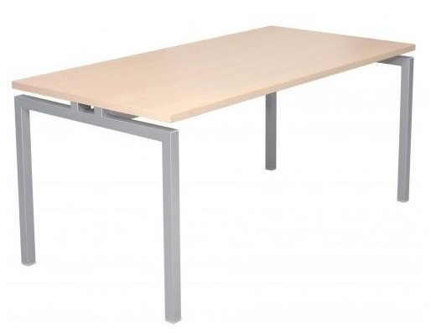
 | celková cena za atypický nábytek bez DPH |  |  |  |  |  | - Kč
VÝPIS TYPIZOVANÉHO NÁBYTKU
OZNAČENÍ | NÁZEV VÝROBKU | POPIS VÝROBKU | ROZMĚRY (šířka x výška x hloubka) v mm | MÍSTNOST | POČET KS CELKEM | cena v Kč bez DPH/ks (s montáží a dopravou) | cena v Kč bez DPH celkem za položku
 | židle - sv. zelená | • max. cena 820 Kč bez DPH / ks • barva sedáku i opěráku: sv. zelená • Židle pro studenty musí být pevné odolné konstrukce – kovová trubková - elipsový ovál. • Sedák i opěrák plastová skořepina. • Stohovatelná. • Konečné materiálové řešení bude odsouhlaseno projektantem a investorem dle předložených vzorků dodavatele mobiliáře. • Veškerý použitý materiál musí mít příslušné atesty a certifikáty hygienické nezávadnosti a požadované mechanicko-fyzikální vlastnosti. • Veškerý použitý materiál musí být vyššího standardu s ohledem na každodenní vysoké provozní zatížení (školní výuka). Cena vč. dopravy na místo, montáže, vybalení a usazení do příslušné místnosti. Nosnost min. 120 kg | • Celková výška 82 cm, • výška sedáku 45 cm, • rozměr sedáku 45 x 43 cm, • celková šířka 52 cm, • celková hloubka 44 cm • vše +/- 2 cm. | N2008, N2010, N2013, N2014, N2015, N2082, N2086, N2081, N2085 | 132 |  | 0.00 Kč | 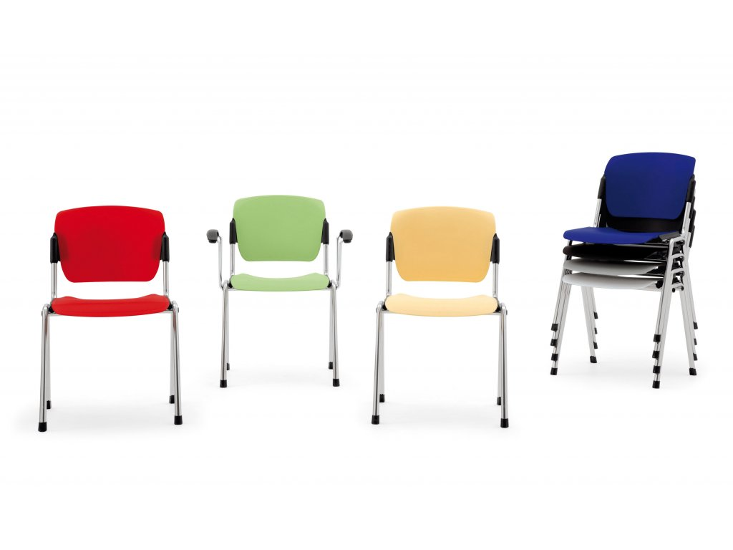
 | židle - modrá | • max. cena 820 Kč bez DPH / ks • barva sedáku i opěráku: modrá • Židle pro studenty musí být pevné odolné konstrukce – kovová trubková - elipsový ovál. • Sedák i opěrák plastová skořepina. • Stohovatelná. • Konečné materiálové řešení bude odsouhlaseno projektantem a investorem dle předložených vzorků dodavatele mobiliáře. • Veškerý použitý materiál musí mít příslušné atesty a certifikáty hygienické nezávadnosti a požadované mechanicko-fyzikální vlastnosti. • Veškerý použitý materiál musí být vyššího standardu s ohledem na každodenní vysoké provozní zatížení (školní výuka). Cena vč. dopravy na místo, montáže, vybalení a usazení do příslušné místnosti. Nosnost min. 120 kg | • Celková výška 82 cm, • výška sedáku 45 cm, • rozměr sedáku 45 x 43 cm, • celková šířka 52 cm, • celková hloubka 44 cm • vše +/- 2 cm. | N2008, N2010, N2013, N2014, N2015, N2082, N2086, N2081, N2085 | 107 |  | 0.00 Kč
 | židle - žlutá | • max. cena 820 Kč bez DPH / ks • barva sedáku i opěráku: žlutá • Židle pro studenty musí být pevné odolné konstrukce – kovová trubková - elipsový ovál. • Sedák i opěrák plastová skořepina. • Stohovatelná. • Konečné materiálové řešení bude odsouhlaseno projektantem a investorem dle předložených vzorků dodavatele mobiliáře. • Veškerý použitý materiál musí mít příslušné atesty a certifikáty hygienické nezávadnosti a požadované mechanicko-fyzikální vlastnosti. • Veškerý použitý materiál musí být vyššího standardu s ohledem na každodenní vysoké provozní zatížení (školní výuka). Cena vč. dopravy na místo, montáže, vybalení a usazení do příslušné místnosti. Nosnost min. 120 kg | • Celková výška 82 cm, • výška sedáku 45 cm, • rozměr sedáku 45 x 43 cm, • celková šířka 52 cm, • celková hloubka 44 cm • vše +/- 2 cm. | N2008, N2010, N2013, N2014, N2015, N2082, N2086, N2081, N2085 | 66 |  | 0.00 Kč
 | celková cena za typizovaný nábytek bez DPH |  |  |  |  |  | - Kč
 | celková cena za část 1 - FRRMS |  |  |  |  |  | - Kč

